关系图
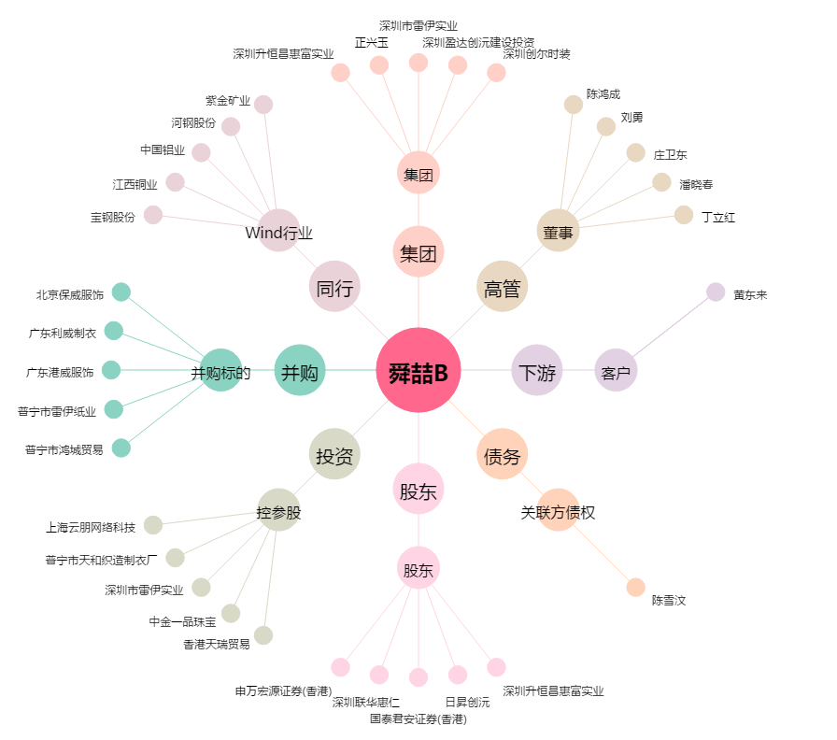
舜喆B[200168.SZ] - 关系概览图

